뉴욕 시내
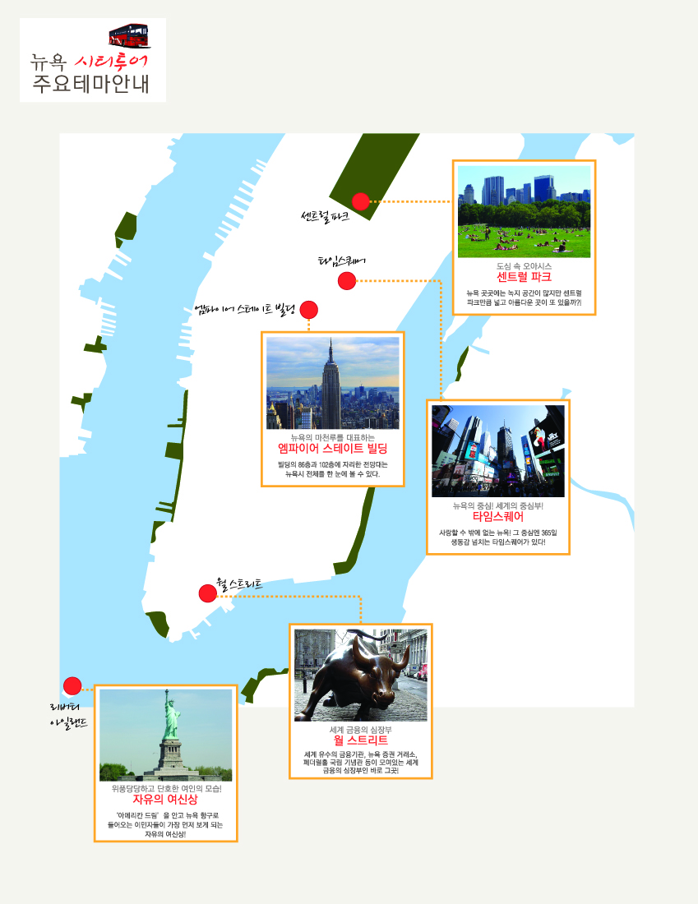
뉴욕 시내 투어 |  |  |  |  |  | 요금표
포 함 사 항 |  | 중식비, 차량비, 기사/가이드비, 엠파이어스테이트 빌딩 입장료, 자유의 여신상 페리 입장료
불포함사항 |  | 기사/가이드 팁(1인당 $10/day), 각종 매너팁(식당/호텔/포터), 선택관광, 생수값, 여행자 보험, 통역비, 싱글차지, 개인적으로 발생되는 모든 비용
비상연락처 |  | 푸른투어 Office ☎ 저스틴 201-313-0899 //가이드팀 우준호 팀장 ☎ 201-469-5555
참 고 사 항 |  | 1. 차량은 투어 인원에 따라 "인원별" 차량 제공됩니다. (7인승 밴/15인승 밴/중형버스/대형버스)
 |  | 2. 기사/가이드 팁은 1인당 1일 $10 입니다. (ex. 당일 투어할 경우 - $10 X 1일 = $10/1인)
 |  | 3. 여름철 85도 이상(섭씨 30도) 될 때 버스에 오르자마자 쾌적한 컨디션을 처음에는 기대하기 어려울 수 있습니다.
 |  | 4. 일정은 항공 및 현지도로, 기후 등 기타 제반사항에 의해 변경될 수 있습니다.

일 자 | 지 역 | 교통편 | 시 간 | 주 요 일 정 | 식 사
제1일 | 뉴 욕 | 전용차량 | 전 일 | 뉴저지 티넥 메리엇 호텔에서 가이드 미팅 후 출발
 |  |  |  | 맨하탄 관광 시작 | 중:한 식
 |  |  |  | ▶ 필수 입장료: 자유의 여신상 유람선 승선 $35/1인 (포함)
 |  |  |  | ▶ 필수 입장료: 엠파이어 스테이트 빌딩 전망대 관람 $35/1인 (포함)
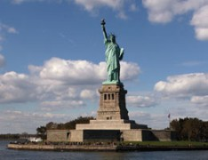
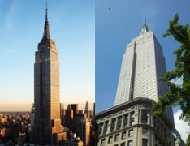

 |  |  |  | ■ 그라운드 제로, 월가, 소호, 차이나타운, 한인타운, 워싱턴 광장, 그리니치 빌리지, 5번가,
 |  |  |  | 타임스퀘어, 브로드웨이, UN본부(외부), 록 펠러 센터(외부) 등 경유 및 차창관광
 |  |  |  | ★ 선택관광 : 스카이라이드 $30/1인 , 브로드웨이 뮤지컬 -예약바랍니다
 |  |  |  | ※ 뮤지컬 관람비용은 공연명 & 관람일시 & 좌석현황에 따라 변동됨을 양해바랍니다.
 |  |  |  | 뉴저지 티넥 메리엇 호텔 도착(공항으로 직접 가시는 분들은 미리 예약하시기 바랍니다.)
 |  |  |  | << 감사합니다. 안녕히 가십시오 >>

